상품제안서
2025 AP6 시스템 다이어리 32절 | 상품코드: F29456

 |  |  |  |  |  |  | 02-412-0044 | www.easy1.co.kr
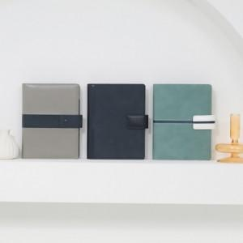 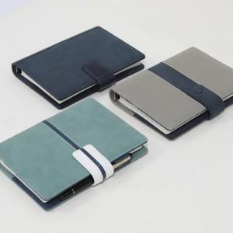 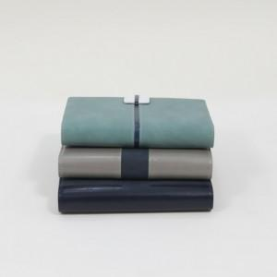

【상세/제작정보】 | * 9월 출고 예정 * 2도 이상 인쇄 시 별도 문의 * 조각 기본 60*20mm (초과 시 추가 비용 발생) * 인쇄비(불박,금박,은박 등), 삽지비 별도 문의 그레이,네이비,민트

【인쇄/포장옵션】 | / 포장불가능

【공급단가】 | 수량 | 50~ | 100~ | 500~ | 1,000~ | 2,000~
*VAT별도 | 단가 | 12,070원 | 11,880원 | 11,590원 | 11,300원 | 11,100원

【상품 URL】 | http://www.easy1.co.kr/src/goods_detail.php?gdno=29456

